Krycí plech L2
ISOTRA a.s. |  | E - mail: objednavky@isotra.cz
Bílovecká 2411/1, 746 01 OPAVA | TEL: +420 553 685 100, FAX: +420 553 685 110 | www.isotra.sk
Objednávkový formulár krycie plechy pre vonkajšie žalúzie - List 2
Krycí plech
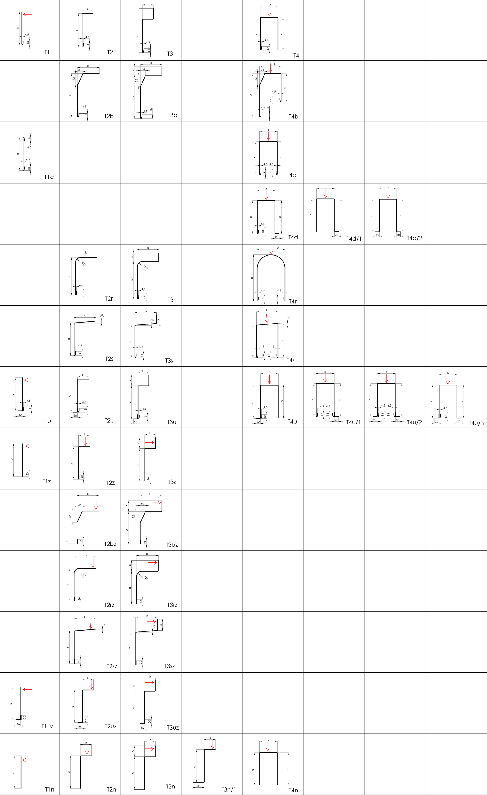

Platnosť: od 01.03.2020
Pre všetky obchodné vzťahy platia ustanovenia Všeobecných obchodných podmienok spoločnosti Isotra a.s. v platnom znení, pokiaľ nie je stanovené inak.

pokyny
ISOTRA a.s. |  | E - mail: objednavky@isotra.cz
Bílovecká 2411/1, 746 01 OPAVA |  | www.isotra.sk
Objednávkový formulár krycie plechy - Pokyny

Typ krycieho plechu
skratka | názov | poznámka
T1 | Prevedenie T1
T1c | Vyhotovenie T1 s obojstr. lemom
T1u | Vyhotovenie T1 s uholníkom
T1uz | Vyhotovenie T1 s uholníkom stlačenie lem
T1z | Vyhotovenie T1 stlačenie lem
T1n | Vyhotovenie T1n bez ohybu
T2 | Prevedenie T2
T2r | Vyhotovenie T2 s rádiusom
T2rz | Vyhotovenie T2 s rádiusom stlačenie lem
T2s | Vyhotovenie T2 s šikminou
T2sz | Vyhotovenie T2 s šikminou stlačenie lem
T2u | Vyhotovenie T2 s uholníkom
T2uz | Vyhotovenie T2 s uholníkom stlačenie lem
T2b | Prevedenie T2 so zrazením
T2bz | Vyhotovenie T2 so zrazením stlačenie lem
T2z | Vyhotovenie T2 stlačenie lem
T2n | Vyhotovenie T2n bez ohybu
T3 | Prevedenie T3
T3r | Prevedenie T3 s rádiusom
T3rz | Vyhotovenie T3 s rádiusom stlačenie lem
T3s | Vyhotovenie T3 so šikminou
T3sz | Vyhotovenie T3 so šikminou stlačenie lem
T3u | Vyhotovenie T3 s uholníkom
T3uz | Vyhotovenie T3 s uholníkom stlačenie lem
T3b | Prevedenie T3 so zrazením
T3bz | Vyhotovenie T3 so zrazením stlačenie lem
T3z | Vyhotovenie T3 stlačenie lem
T3n | Vyhotovenie T3n bez ohybu
T3n/1 | Vyhotovenie T3n/1 bez ohybu
T4 | Prevedenie T4
T4c | Vyhotovenie T4 s obojstr.lemom
T4r | Vyhotovenie T4 s rádiusom
T4s | Vyhotovenie T4 so šikminou
T4u | Vyhotovenie T4 s uholníkom
T4b | Prevedenie T4 so zrazením
T4d | Vyhotovenie T4d s uholníkom bez nit.
T4d/1 | Vyhotovenie T4d / 1 s uholníkom bez nit.
T4d/2 | Vyhotovenie T4d / 2 s uholníkom bez nit.
T4n | Vyhotovenie T4n bez ohybu
T4u/1 | Vyhotovenie T4u / 1 s uholníkom
T4u/2 | Vyhotovenie T4u / 2 s uholníkom
T4u/3 | Prevedenie T4u / 3 s uholníkom
X | Iný krycí plech (nutné prediskutovať s OZ)

Hrúbka plechu
skratka | názov | poznámka
1.5 | Hrúbka 1,5 mm | štandard
2 | Hrúbka 2,0 mm


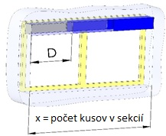
Bočnice (len pre typ 2+3+4)
skratka | názov | poznámka
A | Bočnice Áno (ku každej sekcii 2 bočnice)
1 | Bočnice 1 pár (L+P)
2 | Bočnice 2 páry (L+P)
3 | Bočnice 3 páry (L+P)
4 | Bočnice 4 páry (L+P)
5 | Bočnice 5 párů (L+P)
6 | Bočnice 6 párů (L+P)
7 | Bočnice 7 párů (L+P)
8 | Bočnice 8 párů (L+P)
9 | Bočnice 9 párů (L+P)
0 | bočnice nie je

Farba krycieho plechu
skratka | názov | poznámka
1001 | RAL žltá (béžová) 1001
1003 | RAL žltá (signálna) 1003
1011 | RAL žltá (hnedobéžová) 1011
1013 | RAL žltá (ustricová) 1013
1015 | RAL žltá (slonová kosť) 1015
3000 | RAL červená (ohnivá) 3000
3002 | RAL červená karmín 3002
3003 | RAL červená rubín 3003
3004 | RAL červená (špeciál k lamele 3004)
3005 | RAL červená (vínová) 3005
3012 | RAL červená béžovo 3012
5002 | RAL modrá (ultramarín) 5002
5005 | RAL modrá (signálne) 5005
5009 | RAL modrá (azúrová) 5009
5011 | RAL modrá (oceľovo modrá) 5011
5013 | RAL modrá (kobaltová) 5013
5018 | RAL modrá (tyrkysová) 5018
6005 | RAL zelená (machovo) 6005
6009 | RAL zelená (jedľová) 6009
6011 | RAL zelená (Rezedová) 6011
6018 | RAL zelená (žltozelená) 6018
6026 | RAL zelená (opál) 6026
7001 | RAL šedá (striebristo) 7001
7012 | RAL šedá čadič 7012
7015 | RAL šedá bridlicová 7015
7016 | RAL sivá (antracit) 7016
7016S | RAL sivá (antracit) 7016 struktura
7022 | RAL šedá umbra 7022
7023 | RAL šedá (betón) 7023
7030 | RAL sivá kamenná 7030
7035 | RAL šedá (svetlosivá) 7035
7036 | RAL šedá (platinová) 7036
7038 | RAL šedá (achátová) 7038
7039 | RAL šedá (kryštálová) 7039
7040 | RAL šedá (okenné) 7040
7046 | RAL šedá (telegrafné 2) 7046
7047 | RAL šedá (telegrafne 4) 7047
7048 | RAL perleť (sivá myš) 7048
8001 | RAL hnedá (okrová) 8001
8002 | RAL hnedá (signálna) 8002
8003 | RAL hnedá (hlinená) 8003
8004 | RAL hnedá (medená) 8004
8007 | RAL hnedá (srnčia) 8007
8011 | RAL hnedá (orechová) 8011
8012 | RAL hnedá (červenohnedá) 8012
8014 | RAL hnedá (sépiová) 8014
8016 | RAL hnedá (mahagón) 8016
8019 | RAL hnedá (šedohnedá) 8019
8023 | RAL hnedá (orange) 8023
8028 | RAL hnedá (terra) 8028
9001 | RAL biela (krémová) 9001
9002 | RAL biela (šedobiela) 9002
9003 | RAL biela (signálna) 9003 ---
9004 | RAL čierna (signálna) 9004
9005 | RAL čierna (tmavočierna) 9005
9006 | RAL strieborná 9006 ---
9006S | RAL strieborná 9006 struktura
9007 | RAL šedá (šedý hliník) 9007
9010 | RAL biela 9010
9016 | RAL biela (dopravná) 9016
9017 | RAL čierna (dopravná) 9017
9022 | RAL perleť (svetlo šedá) 9022
DB702 | RAL sivá (špeciál k lamele DB702)
DB703 | RAL šedá (tmavo perlová) DB 703
VSR780 | RAL VSR780
7006 | RAL šedá (běžovošedá) 7006
7021 | RAL šedá (čiernošedá 7021
7024 | RAL šedá (grafitová) 7024
7016M | RAL šedá (antracit) matná 7016
9016M | RAL biela (dopravní) matná 9016
YW359F | RAL čierna metalíza
X | INÉ (do poznámky RAL pre lakovňu)
0 | Nie je (bez PÚ)
ISD110 | Isotra systém Decoral hladký ISD110 | Max. šírka Decoral je 4m.
ISD120 | Isotra systém Decoral hladký ISD120 | Max. šírka Decoral je 4m.
ISD130 | Isotra systém Decoral hladký ISD130 | Max. šírka Decoral je 4m.
ISD140 | Isotra systém Decoral hladký ISD140 | Max. šírka Decoral je 4m.
ISD150 | Isotra systém Decoral hladký ISD150 | Max. šírka Decoral je 4m.
ISD160 | Isotra systém Decoral hladký ISD160 | Max. šírka Decoral je 4m.
ISD210 | Isotra systém Decoral štruktúra ISD210 | Max. šírka Decoral je 4m.
ISD220 | Isotra systém Decoral štruktúra ISD220 | Max. šírka Decoral je 4m.
ISD230 | Isotra systém Decoral štruktúra ISD230 | Max. šírka Decoral je 4m.
ISD310 | Isotra systém Decoral lesk ISD310 | Max. šírka Decoral je 4m.
ISD152 | Isotra systém Decoral hladký ISD152 | Max. šírka Decoral je 4m.
ISD154 | Isotra systém Decoral hladký ISD154 | Max. šírka Decoral je 4m.
ISD200 | Isotra systém Decoral štruktúra ISD200 | Max. šírka Decoral je 4m.
ISD212 | Isotra systém Decoral štruktúra ISD212 | Max. šírka Decoral je 4m.
ISD214 | Isotra systém Decoral štruktúra ISD214 | Max. šírka Decoral je 4m.
ISD222 | Isotra systém Decoral štruktúra ISD222 | Max. šírka Decoral je 4m.
ISD500 | Isotra systém Decoral hladký ISD500 | Max. šírka Decoral je 4m.
ISD510 | Isotra systém Decoral hladký ISD510 | Max. šírka Decoral je 4m.
ISD600 | Isotra systém Decoral štruktúra ISD600 | Max. šírka Decoral je 4m.
ISD610 | Isotra systém Decoral štruktúra ISD610 | Max. šírka Decoral je 4m.
ISD620 | Isotra systém Decoral štruktúra ISD620 | Max. šírka Decoral je 4m.
ISD630 | Isotra systém Decoral štruktúra ISD630 | Max. šírka Decoral je 4m.
ISD640 | Isotra systém Decoral štruktúra ISD640 | Max. šírka Decoral je 4m.
ISD700 | Isotra systém Decoral osobitý ISD700 | Max. šírka Decoral je 4m.
Xisd | INÝ ISD (po konzultácii s OZ - termín) | Max. šírka Decoral je 4m.

Nástrek typ
skratka | názov | poznámka
VNE | 1. Vonkajší nástrek krytu | štandard
A | 2. Obojstranný nástrek krytu
V | 3. Vnútorný nástrek krytu
0 | 4. Nástrek krytu nie je

Balenie
zkratka | název | poznámka
FB | Balenie - fólie
K | Balenie - kartón

Spojka (počet kusov)
skratka | názov | poznámka
1 | 1 spojka
2 | 2 spojky
3 | 3 spojky
4 | 4 spojky
5 | 5 spojek
6 | 6 spojek
7 | 7 spojek
8 | 8 spojek
9 | 9 spojek
0 | spojka nie je

Držiak žalúzie typ
skratka | názov | poznámka
0 | Bez držiakov žalúzie
P512 | 10 (C35/50) Vešiak [P512]
P512/6 | 14 (C35/50) Věšák univerz. [ P512/6 ]
P513 | 13 (C35/50) Vešiak pevný [P512]
P002/10 | 20 Vešiak Fe [P002/10]
P002/11 | 22 Vešiak Al [P002/11]
P002/32 | 26 Vešiak Fe CLICK [P002/32]
P002/31 | 25 Vešiak Fe [P002/31] pre Heluz
P002/4 | 23 Věšák Fe pro STS [ P002/4 ]
P002/6 | 24 Věšák Al pro STS [ P002/6 ]
P010 | 30 Držiak pevný Fe 133mm [P010]
P010/1 | 31 Držiak nastv. Fe 107-164mm [P010/1]
P010/2 | 32 Držiak nastv. Fe 164-225mm [P010/2]
P010/20 | 33 Držiak pevny Fe 133mm [P010/20]
P010/21 | 34 Držiak stv.Fe 107-164mm [P010/21]
P010/22 | 35 Držiak stv.Fe 164-225mm [P010/21]
P009 | 40 Držiak pevný CLICK 133mm [P009]
P009/1 | 41 Držiak nastv. CLICK 107-164mm [P009/1]
P009/2 | 42 Držiak nastv. CLICK 164-225mm [P009/2]
P009/20 | 43 Držiak pevný CLICK 133 mm [ P009/20 ]
P009/21 | 44 Držiak stv.CLICK 107-164mm [ P009/21 ]
P009/22 | 45 Držiak stv.CLICK 164-225mm [ P009/22 ]
P011 | 50 Držiak pevný Al 133mm [P011]
P011/1 | 51 Držiak nastv. Al 107-164mm [P011/1]
P011/2 | 52 Držiak nastv. Al 164-225mm [P011/2]
P011/20 | 53 Držiak pevný Al 133mm [P011/20]
P011/21 | 54 Držiak stv. Al 107-164mm [P011/21]
P011/22 | 55 Držiak stv. Al 164-225mm [ P 011/22 ]
P010/30 | 60 Držiak stav. 107-167mm mech. [P010/30]
P010/31 | 61 Držiak stav. 162-222mm mech. [P010/31]
P010/32 | 62 Držiak stav. 217-277mm mech. [P010/32]
P010/33 | 63 Držiak stav. 107-167mm pevn. [P010/33]
P010/34 | 64 Držiak stav. 167-222mm pevn. [P010/34]
P010/35 | 65 Držiak stav. 217-277mm pevn. [P010/35]
P010/36 | 66 Držiak nastavitelný 206-268mm Mechanický-S [P010/36]
P010/37 | 67 Držiak nastavitelný 256-318mm Mechanický-S [P010/37]
P010/38 | 68 Držiak nastavitelný 306-368mm Mechanický-S [P010/38]
P010/39 | 69 Držiak nastavitelný dvojitý 206-268mm Mechanický-2S [P010/39]
P010/40 | 70 Držiak nastavitelný dvojitý 256-318mm Mechanický-2S [P010/40]
P010/41 | 71 Držiak nastavitelný dvojitý 306-368mm Mechanický-2S [P010/41]
P010/42 | 72 Držiak nastavitelný 206-268mm Pevný-S [P010/42]
P010/43 | 73 Držiak nastavitelný 256-318mm Pevný-S [P010/43]
P010/44 | 74 Držiak nastavitelný 306-368mm Pevný-S [P010/44]
P010/45 | 75 Držiak nastavitelný dvojitý 206-268mm Pevný-2S [P010/45]
P010/46 | 76 Držiak nastavitelný dvojitý 256-318mm Pevný-2S [P010/46]
P010/47 | 77 Držiak nastavitelný dvojitý 306-368mm Pevný-2S [P010/47]
KBT1 | Držiak KBT01 [A = 105-180mm]
KBT2 | Držiak KBT02 [A = 130-255mm]
KBT3/1 | Držiak KBT03/1 [B=116-169, A=147-524mm]
KBT4/1 | Držiak KBT04/1 [B=116-169, A=147-524mm]
KBT5/1 | Držiak KBT05/1 [B=135-190, A=177-524mm]
KBT6/1 | Držiak KBT06/1 [B=116-169, A=presný]
KBT7/11 | Držiak KBT07/11 [max.169x524+A1=28-83]
KBT7/12 | Držiak KBT07/12 [max.169x524+A1=84-138]
KBT7/13 | Držiak KBT07/13 [max.169x524+A1=139-193]
KBT8/1 | Držiak KBT08/1 [B=116-169, A=147-524mm]
KBT9/1 | Držiak KBT09/1 [B=116-169, A=147-524mm]
KBT10/1 | Držiak KBT10/1 [B=135-190, A=177-524mm]
KBT11/1 | Držiak KBT11/1 [B=116-169, A=presný]
PR | Predĺženie P004 bez držiakov žalúzie
KBT6/2 | Držiak KBT06/2 [B=170-227, A=presný]
KBT3/2 | Držiak KBT03/2 [B=170-227, A=147-524mm]
KBT9/2 | Držiak KBT09/2 [B=170-227, A=147-524mm]
KBT8/2 | Držiak KBT08/2 [B=170-227, A=147-524mm]
KBT5/2 | Držiak KBT05/2 [B=191-245, A=177-524mm]
KBT4/2 | Držiak KBT04/2 [B=170-227, A=147-524mm]
KBT11/2 | Držiak KBT11/2 [B=170-227, A=presný]
KBT10/2 | Držiak KBT10/1 [B=191-245, A=177-524mm]
KBT7/21 | Držiak KBT07/21 [max.227x524 + A1 = 28-83]
KBT7/22 | Držiak KBT07/22 [max.227x524 + A1 = 84-138]
KBT7/23 | Držiak KBT07/23 [max.227x524 + A1 = 139-193]
X | JINÝ dle tech.náčrtu - PROJEDNAT s OZ

Platnosť: od 01.04.2024.

